Лист1
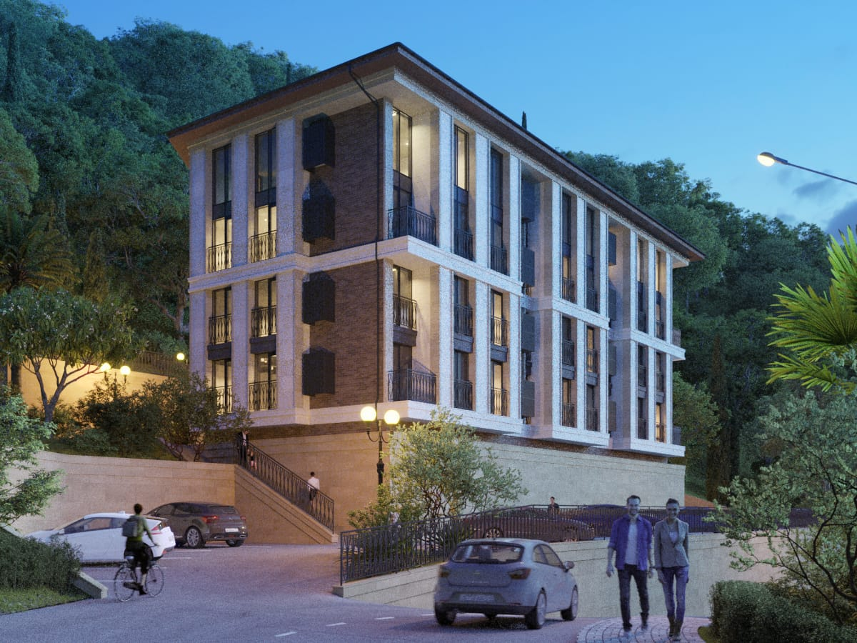
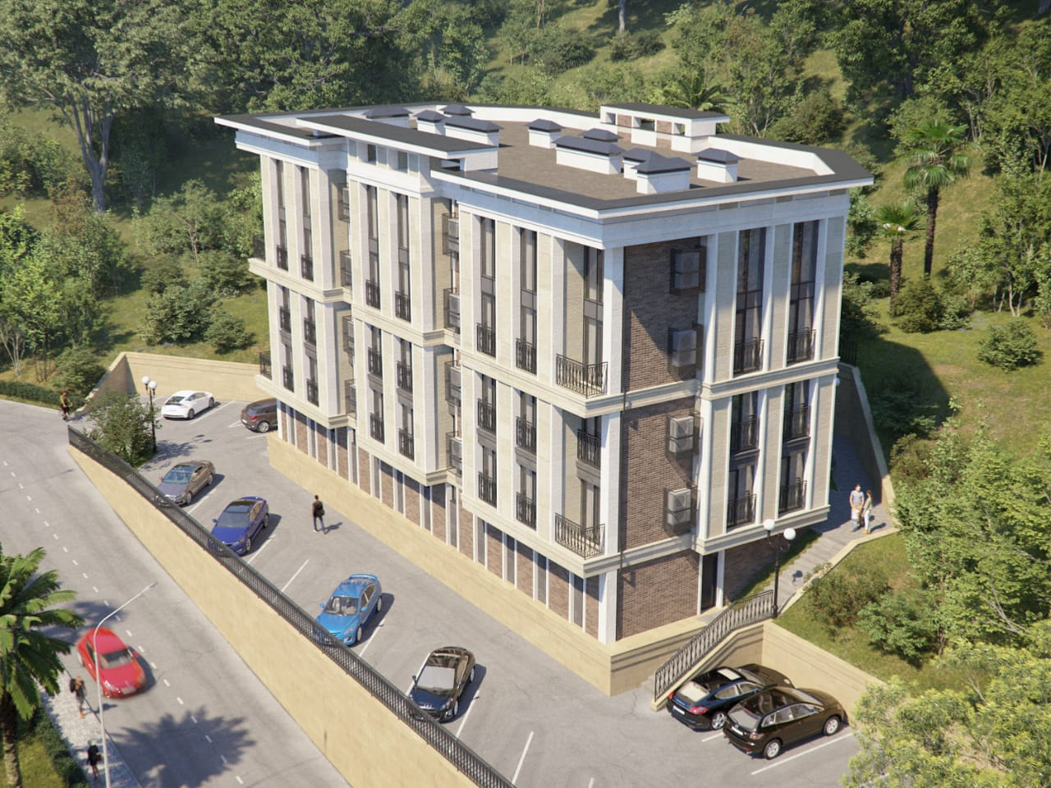
 |  |  |  |  |  |  |  |  |  |  |  | ЖК ЛАНДЫШ 1
 |  |  |  |  |  |  |  |  |  | Сочи, Центральный район, Виноградная 221\5

 |  |  |  |  |  |  |  | класс комплекса - Комфорт+
 |  |  |  |  |  |  |  | территория - закрытая
 |  |  |  |  |  |  |  | парковка - закрытая придомовая
 |  |  |  |  |  |  |  | расстояние до моря - 1200 метров
 |  |  |  |  |  |  |  | высота потолков - одноуровневые 3 метра
 |  |  |  |  |  |  |  | двухуровневые - 6 метров
 |  |  |  |  |  |  |  | коммуникации - центральные

 |  |  |  |  |  |  |  |  |  | 1Й ЛИТЕР СДАН

3 этаж | №25 | Продано | №26 | Продано | №27 | Продано | №28 | ПЕРЕУСТУПКА | №29 | Продано | №30 | Продано | №31 | Продано | №32 | Продано | №33 |  | №34 | Продано | №35 | Продано | №36 | Продано
 | 4,117,200 |  | 4,342,800 |  | 4,138,500 |  | 6,868,503 |  | 4,792,200 |  | 5,821,200 |  | 5,821,200 |  | 5,134,500 |  | 7,168,483 |  | 4,405,500 |  | 5,082,000 |  | 4,380,000
 | 43.80 | 94,000 | 46.20 | 94,000 | 44.50 | 93,000 | 57.90 | 118,627 | 48.90 | 98,000 | 58.80 | 99,000 | 58.80 | 99,000 | 48.90 | 105,000 | 57.90 | 123,808 | 44.50 | 99,000 | 46.20 | 110,000 | 43.80 | 100,000
2 этаж | №13 | Продано | №14 | Продано | №15 | Продано | №16 | Продано | №17 | Продано | №18 | Продано | №19 | ПЕРЕУСТУПКА | №20 | Продано | №21 | Продано | №22 | Продано | №23 | Продано | №24 | Продано
 | 2,311,200 |  | 2,440,800 |  | 3,354,400 |  | 2,772,000 |  | 2,540,400 |  | 3,475,000 |  | 3,840,000 |  | 2,649,900 |  | 3,250,800 |  | 3,002,400 |  | 2,440,800 |  | 2,311,200
 | 21.40 | 108,000 | 22.60 | 108,000 | 21.60 | 164,090 | 25.20 | 110,000 | 21.90 | 116,000 | 25.00 | 139,000 | 24.00 | 160,000 | 21.90 | 121,000 | 25.20 | 129,000 | 21.60 | 139,000 | 22.60 | 108,000 | 21.40 | 108,000
1 этаж | №1 | Продано | №2 | Продано | №3 | Продано | №4 | Продано | №5 | Продано | №6 | Продано | №7 | Продано | №8 | Продано | №9 | Продано | №10 | Продано | №11 | Продано | №12 | Продано
 | 3,595,600 |  | 2,737,600 |  | 2,404,500 |  | #VALUE! |  | 3,642,350 |  | 3,825,000 |  | 2,625,000 |  | 2,540,400 |  | 4,231,500 |  | 2,519,000 |  | 2,643,200 |  | 2,598,400
 | 22.40 | 160,517 | 23.60 | 116,000 | 22.90 | 105,000 | 27.30 | 105,000 | 21.90 | 166,317 | 25.00 | 153,000 | 25.00 | 105,000 | 21.90 | 116,000 | 27.30 | 155,000 | 22.90 | 110,000 | 23.60 | 112,000 | 22.40 | 116,000
0 этаж |  |  |  |  |  |  | №1/1 | Продано | №1/2 | Продано | №1/3 |  | №1/4 | Продано | №1/5 |  | №1/6 | Продано
 |  |  |  |  |  |  | 3,105,000 |  | 2,640,000 |  | 3,600,000 |  | 3,037,500 |  | 3,520,000 |  | 2,760,000

 |  |  |  |  |  |  | 23.00 | 135,000 | 22.00 | 120,000 | 22.5 | 160,000 | 22.50 | 135,000 | 22 | 160,000 | 23.00 | 120,000
 |  |  | № 1А | Продано | № 1Б | Продано | № 1В |  | № 1Г |  | № 1Д | Продано | № 1Е | Продано | № 1Ж |  | № 1З |  | № 1И |  | № 1К | продано | № 1Л
 |  |  |  | 231,000 |  | 243,600 |  | 350,000 |  | 350,000 |  | 330,600 |  | 313,500 |  | 350,000 |  | 350,000 |  | 350,000 |  | 231000 |  | 333,000
 |  |  | 4.20м2 | 55,000 | 4,20м2 | 58,000 | 4,20м2 |  | 4,20м2 |  | 5,70м2 | 58,000 | 5,70м2 | 55,000 | 4,20м2 |  | 4,20м2 |  | 4,20м2 |  | 4,20м2 | 55,000 | 4,00м2

 |  |  |  |  |  |  |  |  |  |  |  | ЖК ЛАНДЫШ 2
 |  |  |  |  |  |  |  |  |  | Сочи, Центральный район, Виноградная 221\5

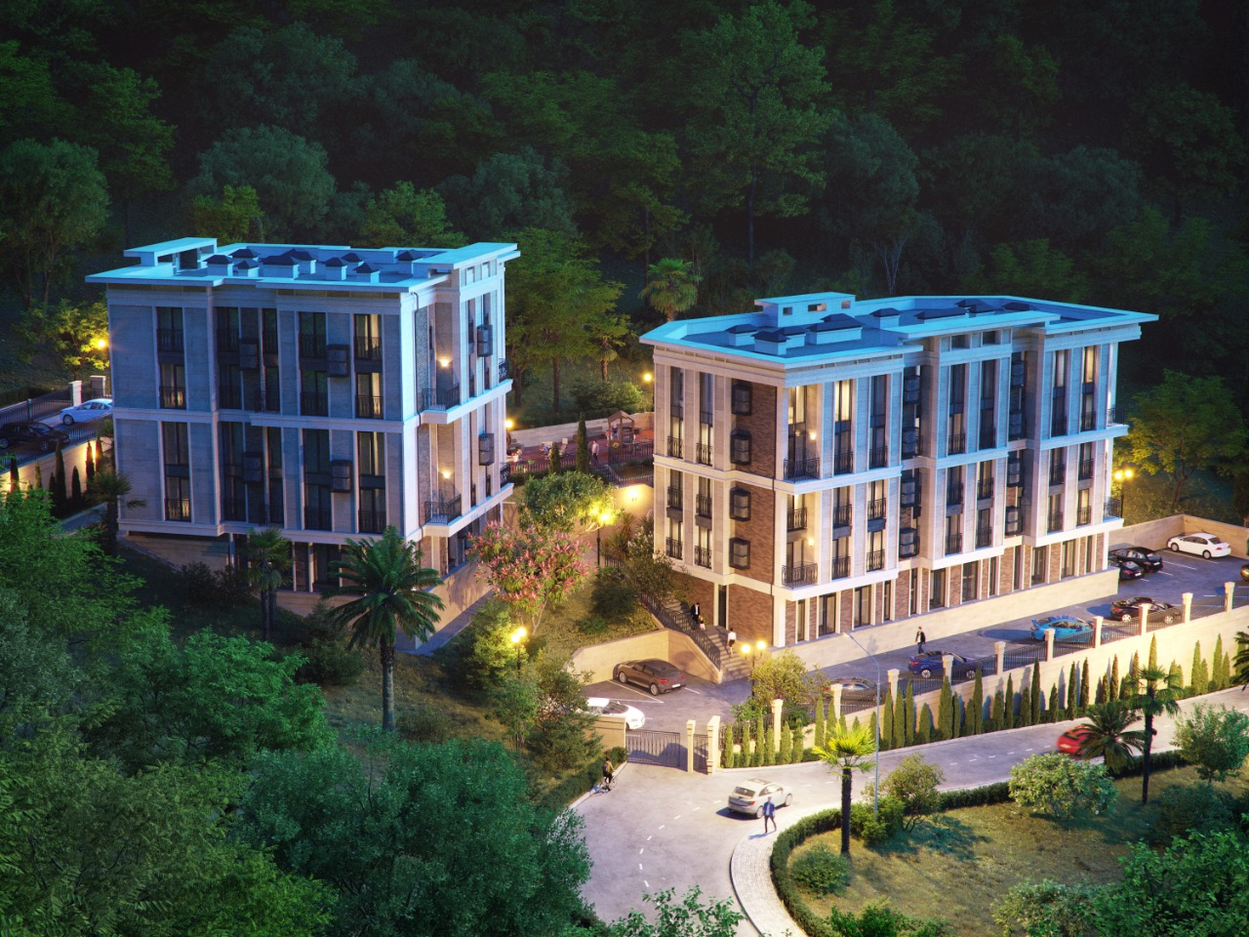

3 этаж | №15 | Продано | №16 | Продано | №17 | Продано | №18 | Продано | №19 | Продано | №20 | Продано | №21 | Продано
 | 3,902,600 |  | 2,865,900 |  | 4,206,600 |  | 3,087,300 |  | 4,206,600 |  | 2,865,900 |  | 3,902,600
 | 31.60 | 123,500 | 23.30 | 123,000 | 34.20 | 123,000 | 25.10 | 123,000 | 34.20 | 123,000 | 23.30 | 123,000 | 31.60 | 123,500
2 этаж | №8 | Продано | №9 | ПЕРЕУСТУПКА | №10 | Продано | №11 | Продано | №12 | Продано | №13 |  | №14 | Продано
 | 3,986,500 |  | 4,059,000 |  | 4,330,600 |  | 2,961,800 |  | 4,514,100 |  | 3,813,000
 | 33.50 | 119,000 | 24.60 | 165,000 | 36.70 | 118,000 | 25.10 | 118,000 | 36.70 | 123,000 | 24.60 | 155,000
1 этаж | №1 | Продано | №2 | Продано | №3 | Продано | №4 | Продано | №5 | Продано | №6 | Продано | №7 | Продано
 | 6,413,500 |  | 5,231,200 |  | 7,350,000 |  | 5,754,000 |  | 7,350,000 |  | 5,231,200 |  | 6,413,500
 | 63.50 | 101,000 | 50.30 | 104,000 | 70.00 | 105,000 | 54.80 | 105,000 | 70.00 | 105,000 | 50.30 | 104,000 | 63.50 | 101,000
 |  |  | №1/1 | Продано | №1/2 | Продано | №1/3 | ПЕРЕУСТУПКА | №1/4 | Продано
0 этаж |  |  |  | 3,687,500 |  |  |  | 2,725,000 |  | 2,725,000
 |  |  | 29.50 | 125,000 | 18.00 | 120,000 | 21.80 | 125,000 | 21.80 | 125,000
 |  |  | № 1А |  | №1Б |  | №1В |  | №1Г
 |  |  |  | 250,000 |  | 250,000 |  | 250,000 |  | 250,000
 |  |  | 2, 5 |  | 2, 5 |  | 2, 5 |  | 2, 5

